1.รวม
โครงการที่ปรากฎเป็นโครงการที่ผ่านการอนุมัติจากผู้บริหาร (M7) ของหน่วยงานเท่านั้น (ข้อมูล ณ เดือนมิถุนายน 2566)

ชื่อโครงการ/การดำเนินการ | ปีงบประมาณ | วันที่เริ่มต้นโครงการ | วันที่สิ้นสุดโครงการ | หน่วยงานระดับกองหรือเทียบเท่า | หน่วยงานระดับกรมหรือเทียบเท่า | หน่วยงานระดับกระทรวงหรือเทียบเท่า | ประเภทโครงการ
ไม่มีโครงการ

หมายเหตุ: เป้าหมายแผนแม่บทย่อย 200202 ภาษีที่จัดเก็บถูกนำไปใช้อย่างมีประสิทธิภาพ ที่เพิ่มเติมในแผนแม่บทภายใต้ยุทธศาสตร์ชาติ (ฉบับแก้ไขเพิ่มเติม) (พ.ศ.2566-2580)

2.เรียง VC
โครงการที่ปรากฎเป็นโครงการที่ผ่านการอนุมัติจากผู้บริหาร (M7) ของหน่วยงานเท่านั้น (ข้อมูล ณ เดือนมิถุนายน 2566)

องค์ประกอบ | ปัจจัย | ชื่อโครงการ/การดำเนินการ | ปีงบประมาณ | วันที่เริ่มต้นโครงการ | วันที่สิ้นสุดโครงการ | หน่วยงานระดับกองหรือเทียบเท่า | หน่วยงานระดับกรมหรือเทียบเท่า | หน่วยงานระดับกระทรวงหรือเทียบเท่า | ประเภทโครงการ
ไม่มีโครงการ

หมายเหตุ: เป้าหมายแผนแม่บทย่อย 200202 ภาษีที่จัดเก็บถูกนำไปใช้อย่างมีประสิทธิภาพ ที่เพิ่มเติมในแผนแม่บทภายใต้ยุทธศาสตร์ชาติ (ฉบับแก้ไขเพิ่มเติม) (พ.ศ.2566-2580)

3.Pivot VC
ไม่มีโครงการ

ข้อมูล ณ เดือนมิถุนายน 2566

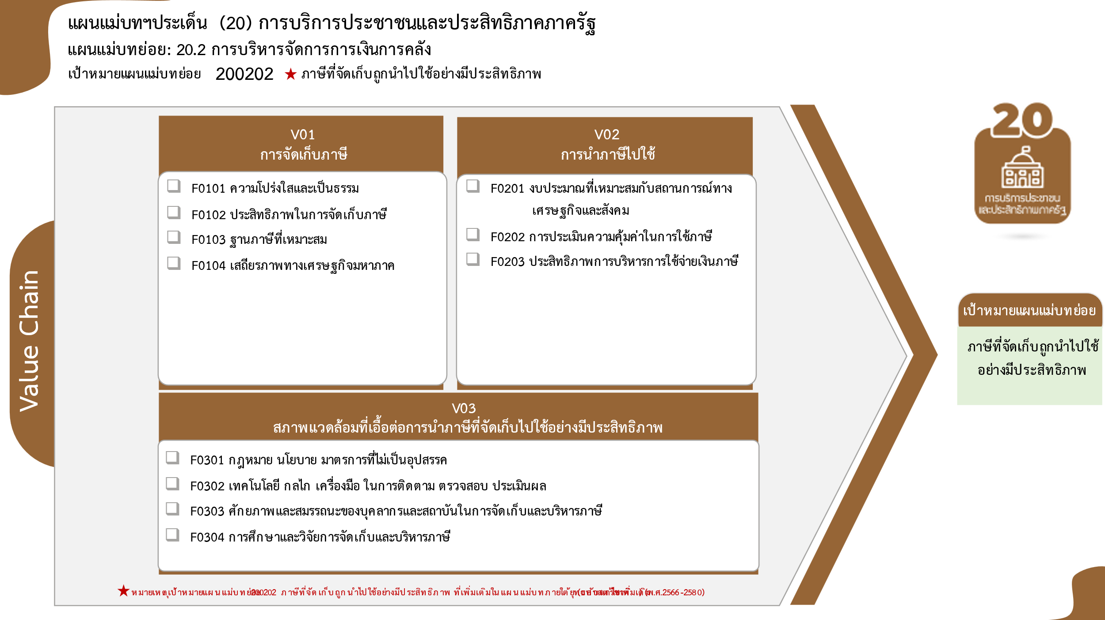
รวมทั้งสิ้น 0 โครงการ
ข้อมูล ณ เดือนมิถุนายน 2566
0 โครงการ
0 โครงการ
0 โครงการ
0 โครงการ
0 โครงการ
0 โครงการ
0 โครงการ
0 โครงการ
0 โครงการ
0 โครงการ
0 โครงการ

หมายเหตุ: เป้าหมายแผนแม่บทย่อย 200202 ภาษีที่จัดเก็บถูกนำไปใช้อย่างมีประสิทธิภาพ ที่เพิ่มเติมในแผนแม่บทภายใต้ยุทธศาสตร์ชาติ (ฉบับแก้ไขเพิ่มเติม) (พ.ศ.2566-2580)

